关系图
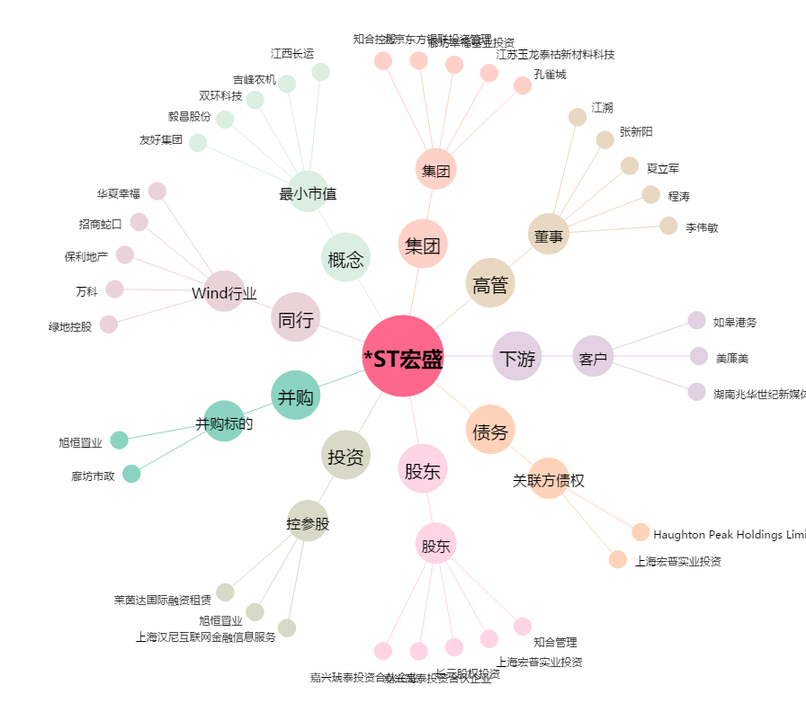
*ST宏盛[600817.SH] - 关系概览图

